画面遷移図
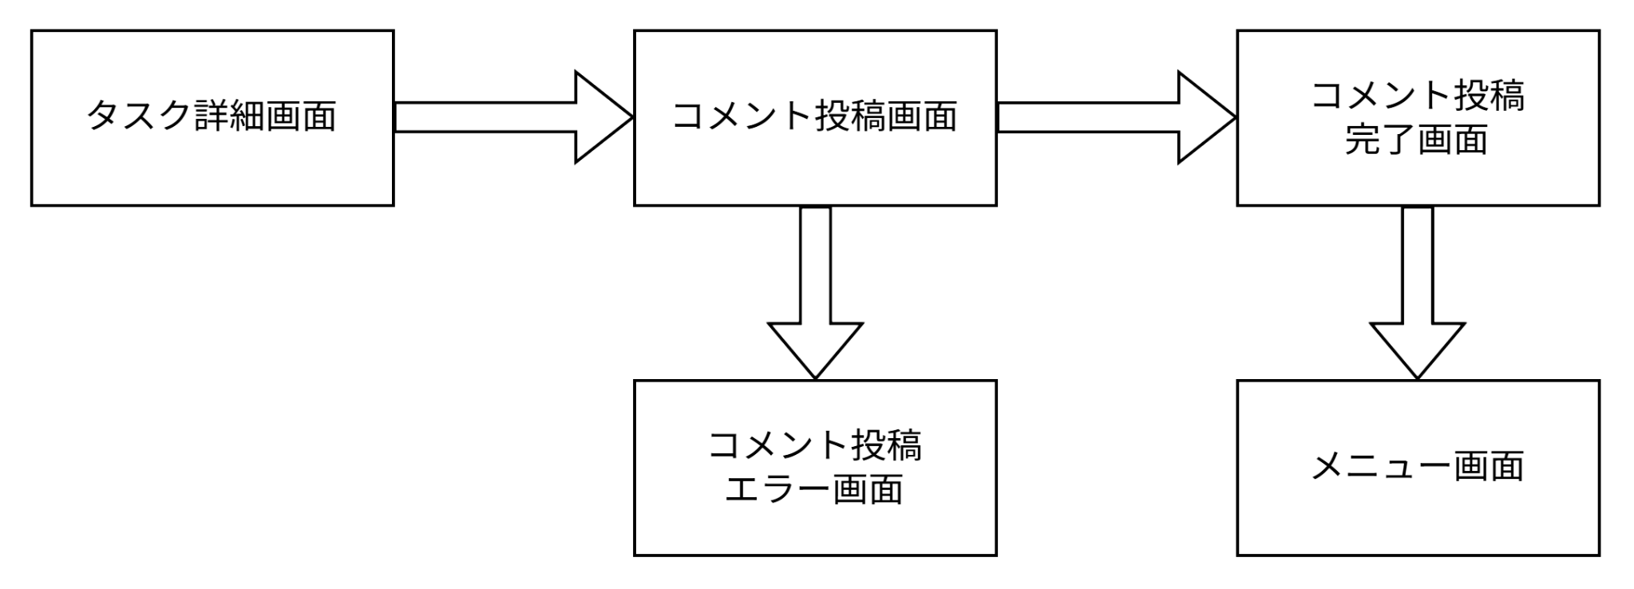
画面遷移図 | システム名 | グループ名 | 作成日 | 担当 | 承認印
 | TaskManager62 | 62期 | 2026-04-08 | 吉澤昂

詳細クラス図
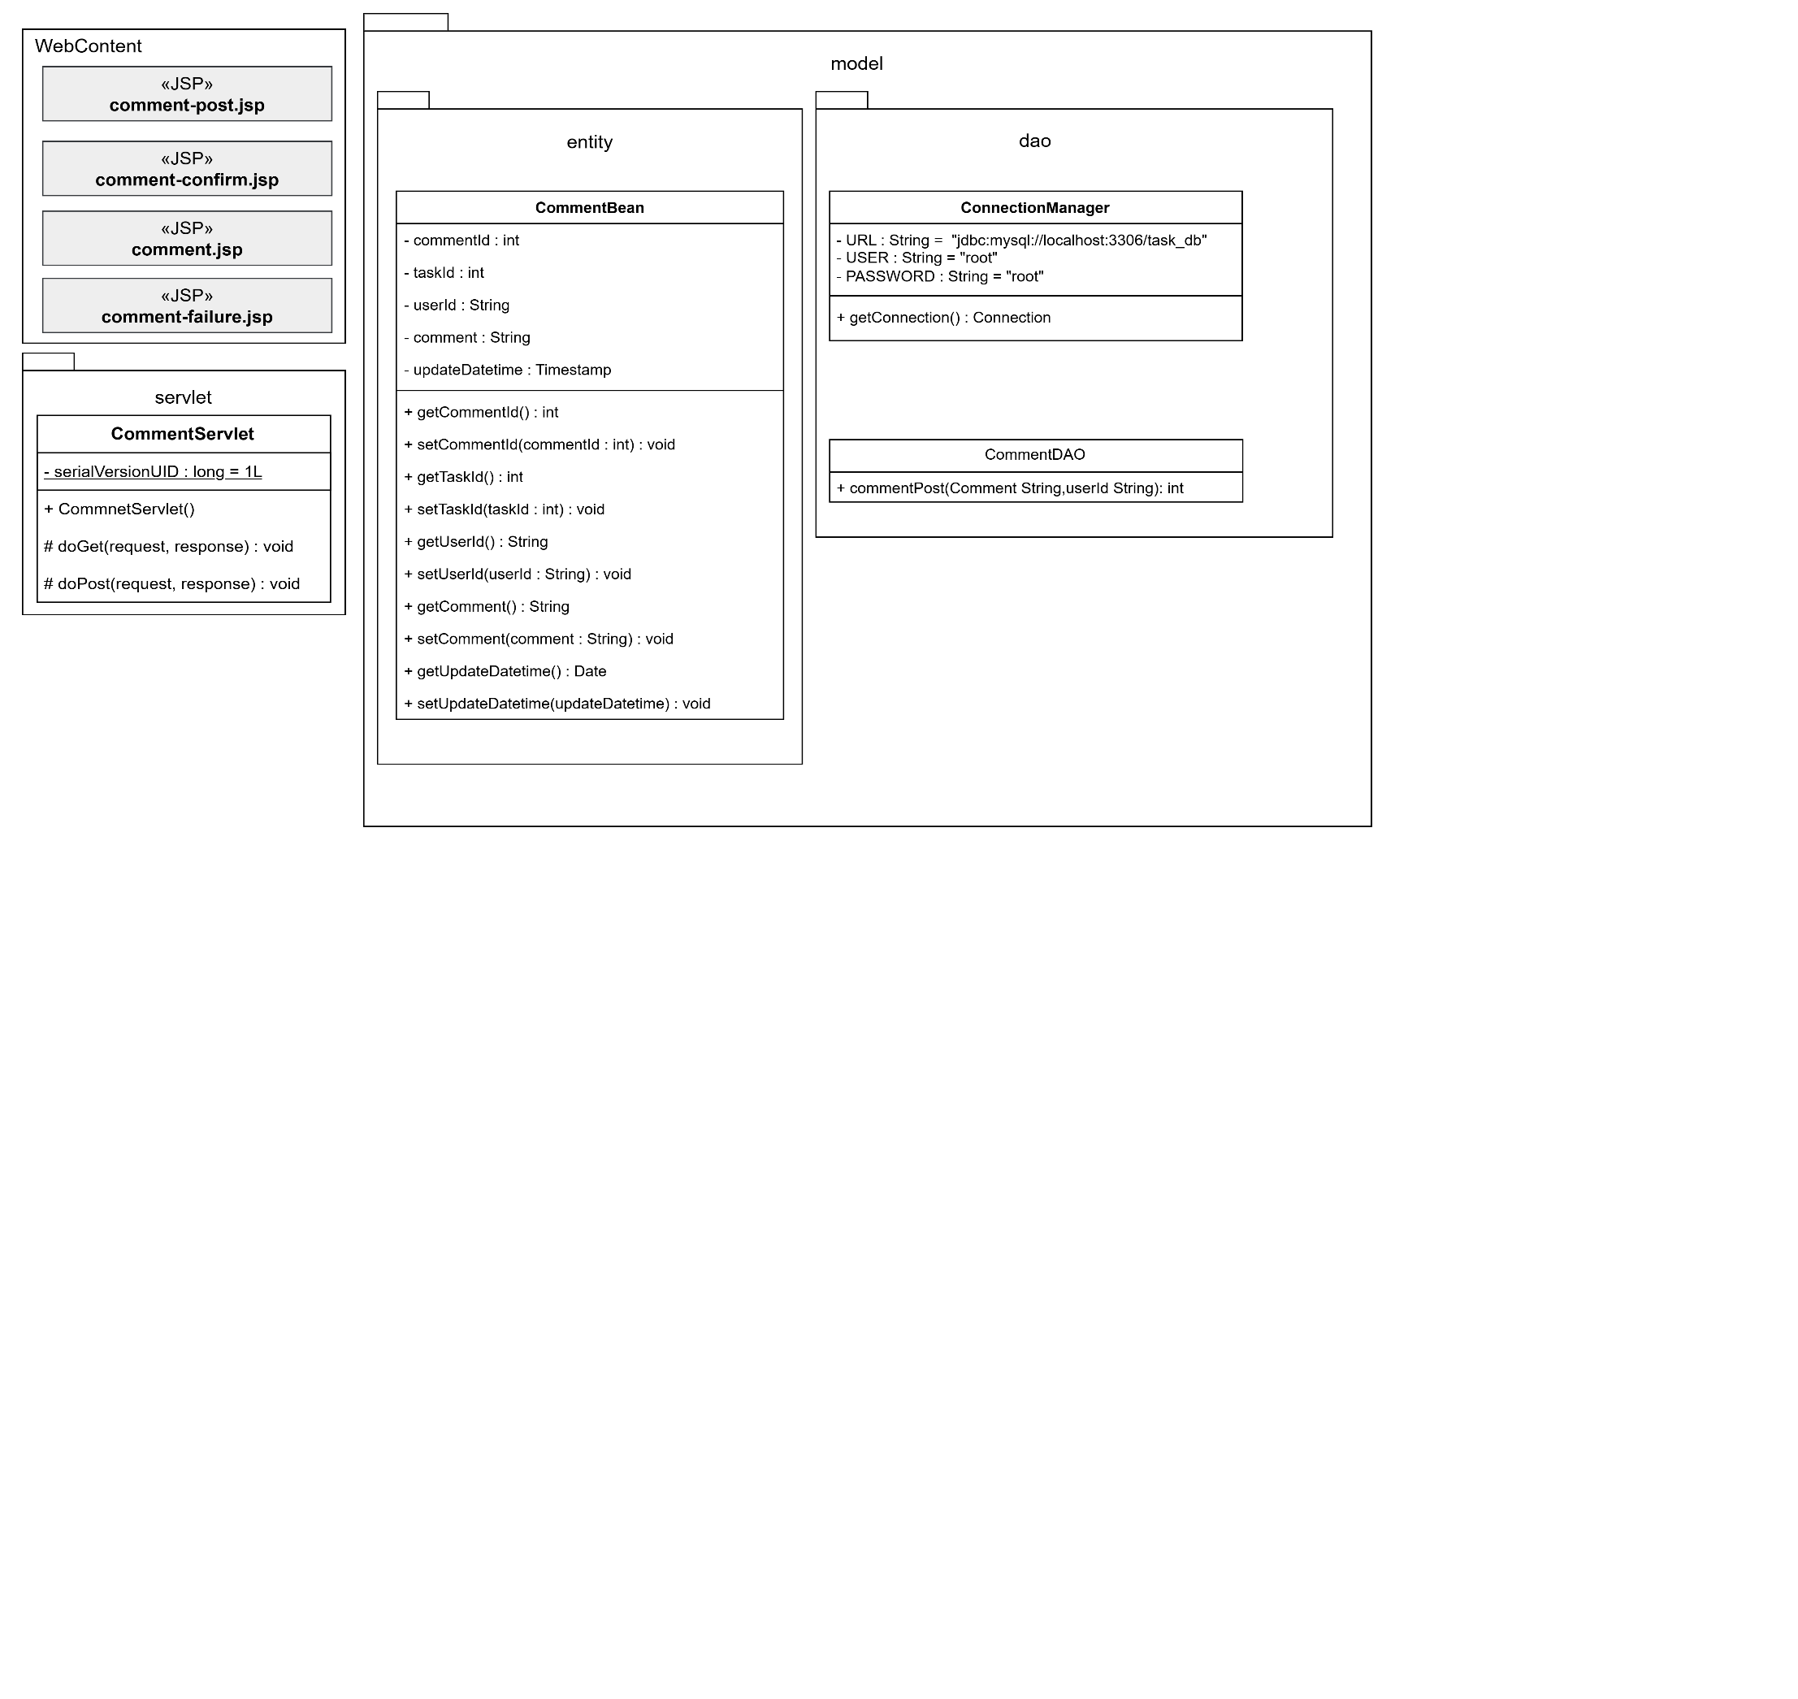
詳細クラス図 | システム名 | グループ名 | 作成日 | 担当 | 承認印
 | TaskManager62 | 62期 | 2026-04-13 | 吉澤

画面設計書 (コメント投稿画面)
画面設計書 | システム名 |  | グループ名 |  | 作成日 | 担当 | 承認印
 | TaskManager62 |  | 62期 |  | 2026-04-10 | 吉澤

画面名称 | コメント投稿機能
画面レイアウト
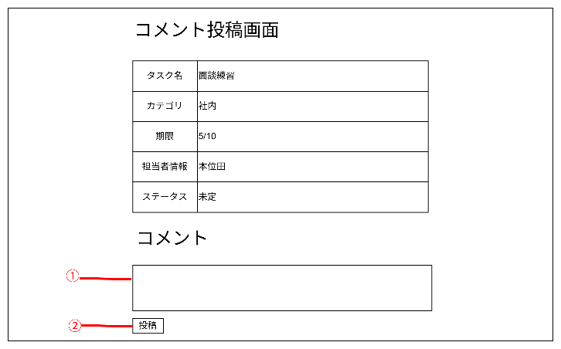

フォーム定義
action | comment-add-servlet |  |  |  |  | method | POST
識別ID | ラベル | type | name | value | 備考
① | 投稿コメント | textbox | comment |  | テキストボックス
② | 投稿 | submit |  | 投稿

画面設計書 (コメント投稿エラー画面)
画面設計書 | システム名 |  | グループ名 |  | 作成日 | 担当 | 承認印
 | TaskManager62 |  | 62期 |  | 2026-04-10 | 吉澤

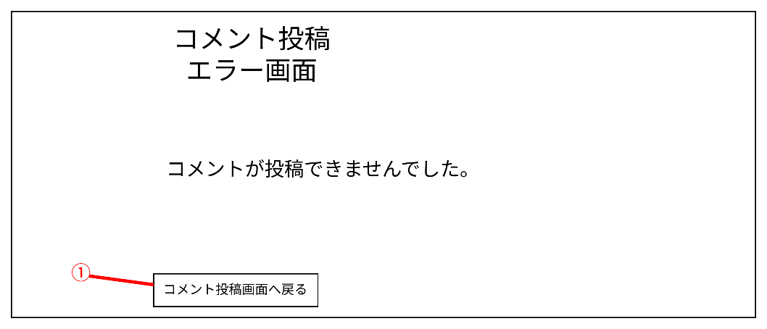
画面名称 | コメント投稿エラー画面
画面レイアウト

フォーム定義
action | comment-post-form.jsp |  |  |  |  | method | POST
識別ID | ラベル | type | name | value | 備考
① | コメント投稿へ戻る | submit |  | コメント投稿画面へ戻る

